编辑器模式-初始化
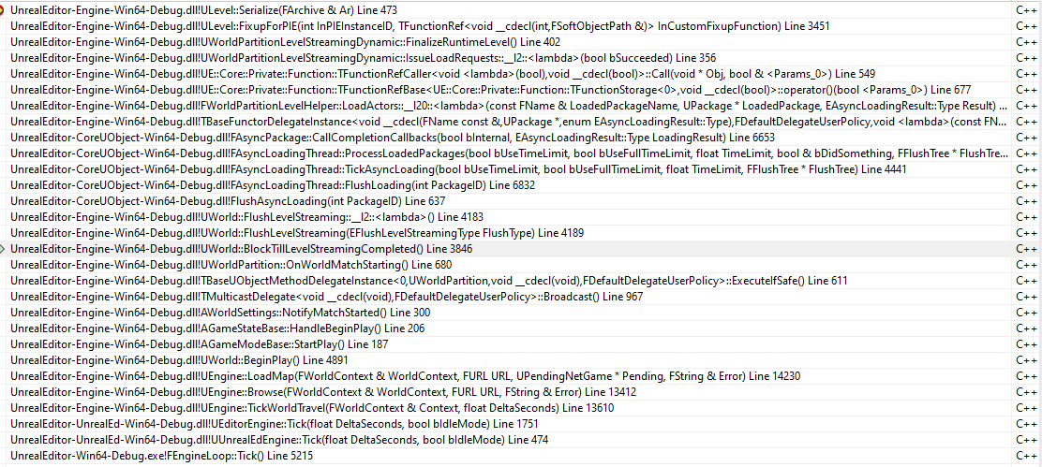
原理什么：
 | UE5的WP是按照CELL管理的，每个CELL里面都有一个level streaming
 | 之前UE4的流式关卡，在UE世界分区里面变成了：UWorldPartitionLevelStreamingDynamic
 | 之前需要自己加载，现在他自己帮助加载

加载新的场景：
 |  | 加载新场景
 |  |  | 编辑器模式
 |  |  |  | bool UEngine::LoadMap( FWorldContext& WorldContext, FURL URL, class UPendingNetGame* Pending, FString& Error )
 |  |  |  | void UWorld::InitWorld(const InitializationValues IVS)
 |  |  |  | void UWorld::PostInitializeSubsystems()
 |  |  |  | void UWorldPartitionSubsystem::PostInitialize()
 |  |  |  |  | WorldPartition->Initialize(GetWorld(), FTransform::Identity);
 |  |  |  | void UWorldPartition::Initialize(UWorld* InWorld, const FTransform& InTransform)
 |  |  |  | void UWorldPartition::OnBeginPlay()
 |  |  |  |  | GenerateStreaming(); |  |  |  | 创建所有的grids
 |  |  |  |  | RuntimeHash->OnBeginPlay();
 |  |  | 非编辑器模式

 |  | 在新场景World::BeginPlay
 |  |  | 调用GameMode->StartPlay()函数
 |  |  |  | 内部调用gameState->handleBeginPlay()函数
 |  |  |  |  | 内部触发事件：
 |  |  |  |  |  |  | void AGameStateBase::HandleBeginPlay()
 |  |  |  |  |  |  | {
 |  |  |  |  |  |  |  | bReplicatedHasBegunPlay = true;

 |  |  |  |  |  |  |  | GetWorldSettings()->NotifyBeginPlay();
 |  |  |  |  |  |  |  | GetWorldSettings()->NotifyMatchStarted(); |  |  | 触发GameSetting的NotifyMatchStarted
 |  |  |  |  |  |  | }
 |  |  |  |  | World Setting::NotifyMatchStarted函数：

 |  |  |  |  |  |  | void AWorldSettings::NotifyMatchStarted()
 |  |  |  |  |  |  | {
 |  |  |  |  |  |  |  | UWorld* World = GetWorld();
 |  |  |  |  |  |  |  | World->OnWorldMatchStarting.Broadcast(); |  |  | 触发World的OnWorldMatchStarting事件广播!!!!
 |  |  |  |  |  |  |  | World->bMatchStarted = true;
 |  |  |  |  |  |  | }

 |  |  |  |  | UWorldPartion提前注册了World的onWorldMatchStart事件
 |  |  |  |  | 具体时机在：
 |  |  |  |  | void UWorldPartition::OnWorldMatchStarting()
 |  |  |  |  |  |  | void UWorldPartition::OnWorldMatchStarting()
 |  |  |  |  |  |  | {
 |  |  |  |  |  |  |  | check(GetWorld()->IsGameWorld());
 |  |  |  |  |  |  |  | // Wait for any level streaming to complete
 |  |  |  |  |  |  |  | GetWorld()->BlockTillLevelStreamingCompleted(); |  |  | 一直死等，知道LevelStreaming加载完毕！！！
 |  |  |  |  |  |  | }

 |  |  |  |  | void UWorld::BlockTillLevelStreamingCompleted()
 |  |  |  |  | 死循环调用：void UWorld::FlushLevelStreaming(EFlushLevelStreamingType FlushType)
 |  |  |  |  |  | 不断刷新异步加载的数据:FAsyncLoadingThread
 |  |  |  |  |  | 等待加载完成后：
 |  |  |  |  |  |  | UWorldPartitionLevelStreamingDynamic |  |  | 注意这个类的意思

